#19
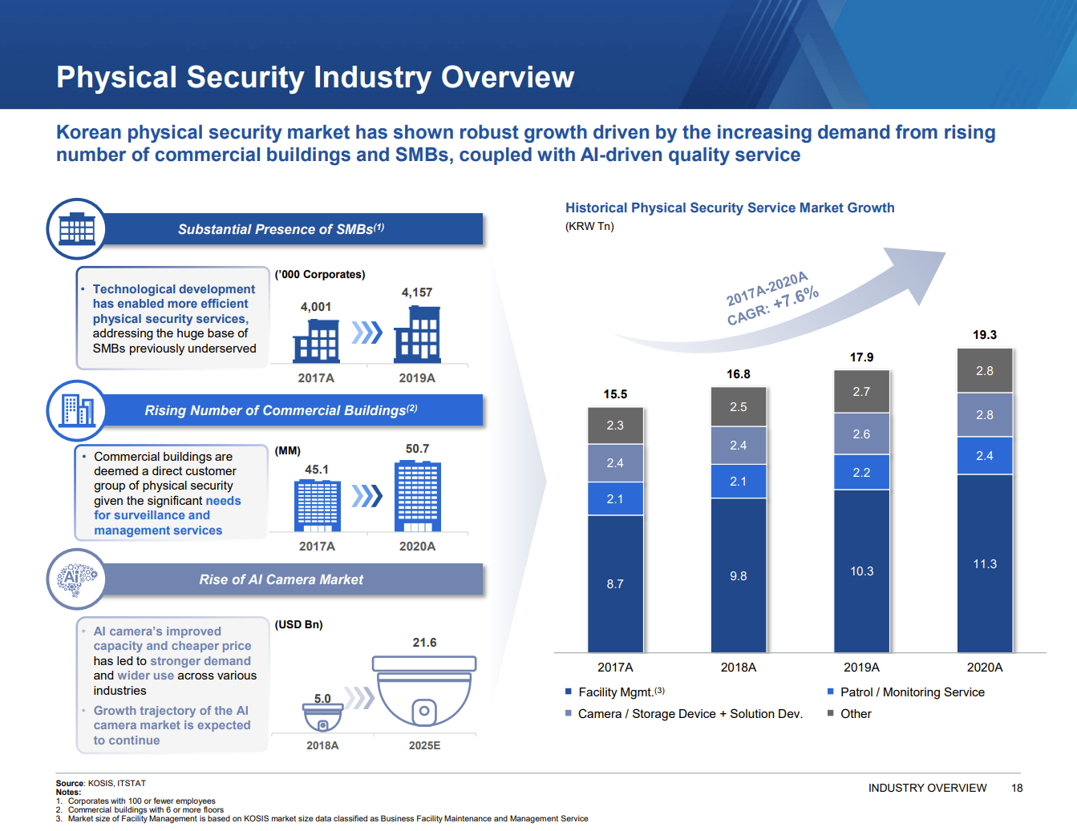
2. 전기에 전달된 시장 자료

#23
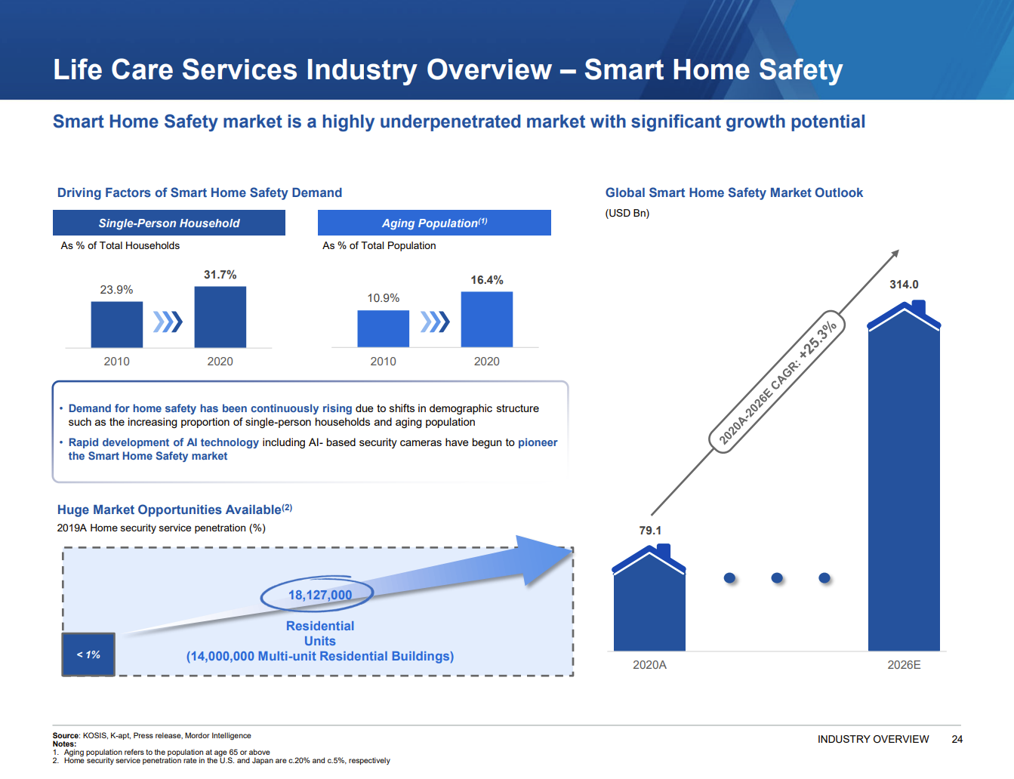
4. 전기에 제공된 시장 전망치

